关系图
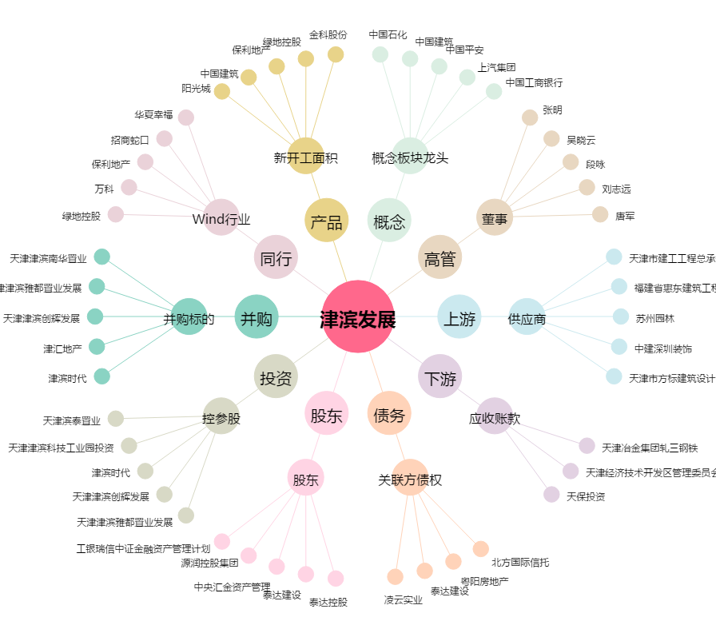
津滨发展[000897.SZ] - 关系概览图

